工作表1
湖北襄投物业管理有限公司空调采购清单
序号 | 名称 | 品牌 | 型号 | 参数 | 参考样式 | 单位 | 数量 | 价格（元） | 合计 | 备注

1 | 3匹柜式空调 |  |  | 制冷量(W)：7290(900-8600) 制热量(W)：9210(900-11040)+2500 能效等级：3级 循环风量(m'/h)：1210 室内机尺寸：510*315*1750mm 室外机尺寸：940*340*673mm | 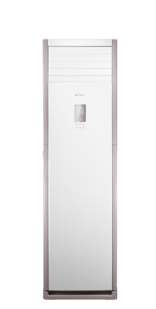 | 台 | 6 |  |  | 1.需提供品牌型号； 2.此报价含安装，含4米铜管。
2 | 1.5匹壁挂机空调 |  |  | 能效等级：三级 额定制冷量(W)：3510(200-4350) 制冷功率(W)：975(80-1550) 额定制热量(W)：4650(200-5780) 制热功率(W)：1300(80-1990) 循环风量(m'/h)：700m3/h 室内机尺寸：845x301x207mm 室外机尺寸：765(820)x555x303mm |  | 台 | 25 |  |  | 1.需提供品牌型号； 2.此报价含安装，含3米铜管。
3 | 1.5匹 空调加长管 | 根据空调安装位置确定 |  | 按米计算，加长管功率等参数应 与空调原装零件相匹配 |  | 米 | 20
4 | 3匹 空调加长管 | 根据空调安装位置确定 |  | 按米计算，加长管功率等参数应 与空调原装零件相匹配 |  | 米 | 20
5 | 开孔费 （水钻开孔） | 根据空调安 装位置确定 |  | 按个计算，开孔大小应与管道相匹配 |  | 个 | 10 |  |  | 此项在项目特殊需要下使用
注：以上价格包含安装、运输、人工、含外机支架、含高空作业费及增值税专票税费等各项费用。

